안내
 |  | 2024 서울시교육청 특수교육 교육과정 지원자료

2022 특수교육 교육과정 성취기준 목록 안내

<2022 특수교육 교육과정 성취기준 목록>에서는 학급 교육과정을 구성하거나 개별화교육계획을 작성할 때 손쉽게 특수교육 교육과정을 활용할 수 있도록 하나의 파일로 교육과정을 구성하였습니다. 이 목록에는 기본교육과정과 공통교육과정 전과목의 성취기준을 담았습니다.
◆ 성취기준 목록표의 활용
1. 바슬즐, 국어, 사회, 수학, 과학은 두 개의 시트로 구성되어 있습니다. 가. 바슬즐1/ 국어1/ 사회1/ 수학1/ 사회1 : 기본교육과정의 목표와 학년군별 교육과정 내용 체계 나. 바슬즐2/ 국어2/ 사회2/ 수학2/ 사회2 : 교육과정별 성취기준
2. <필터> : 교육과정별, 학년군별, 영역별 필터를 사용하여 성취기준을 선택하여 볼 수 있습니다.
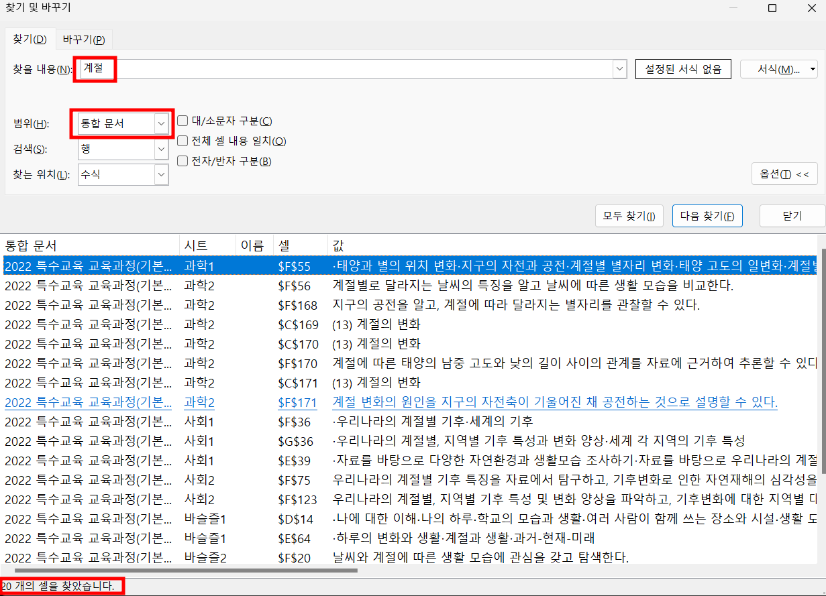 3. <찾기> : 찾기 및 선택(Ctrl+F) 기능을 이용하여 원하는 성취기준을 찾을 수 있습니다.

◆ 순서
* | 기본교육과정 우선/ 초등 우선/ 시-청-지체
1 | 바른 생활/ 슬기로운 생활/ 즐거운 생활
2 | 국어
3 | 사회
4 | 수학
5 | 과학
6 | 실과
7 | 체육
8 | 음악
9 | 미술
10 | 생활영어/ 외국어
11 | 도덕
12 | 진로와 직업
13 | 정보통신활용/ 정보
14 | 보건
15 | 기술과 가정
16 | 한문
17 | 환경
18 | 선택중심교육과정
19 | 시각장애인자립생활
20 | 점자
21 | 미술(시각)
22 | 체육(시각)
23 | 농인의 생활과 문화
24 | 수어
25 | 국어(청각)
26 | 체육(지체)

